Лист 1
Прайс-лист
МИР ПРЯЖИ

В валюте: руб. (курс 1).
Цены указаны на 07.08.2020

№ | Номенклатура/ Характеристика номенклатуры | Описание | Изображение | Артикул | Цена | Ед. | Остаток | Ссылка на сайт
 | Глаза круглые с бегающими зрачками «Gamma» d 40 мм 12 шт/упак, черно-белые | Глаза круглые с бегающими зрачками «Gamma» d 40 мм 12 шт/упак, черно-белые | 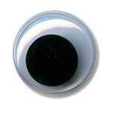 | MER-40 | 60.98 |  |  | Изображение
 | Глаза круглые с бегающими зрачками «Gamma» d 40 мм 12 шт/упак, черно-белые |  |  |  | 60.98 | упак | 2 | Изображение
 | Глаза круглые с бегающими зрачками «Gamma» пластиковые d 10 мм, 50 шт/упак | Глаза круглые с бегающими зрачками «Gamma» пластиковые d 10 мм, 50 шт/упак | 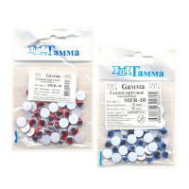 | MER-10цв | 72.00 |  |  | Изображение
 | Глаза круглые с бегающими зрачками «Gamma» пластиковые d 10 мм, 50 шт/упак (красный) |  | 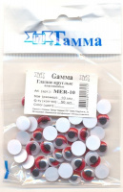 |  | 72.00 | упак | 2 | Изображение
 | Глаза круглые с бегающими зрачками «Gamma» пластиковые d 10 мм, 50 шт/упак (синий) |  | 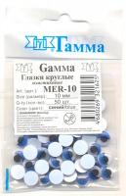 |  | 72.01 | упак | 1 | Изображение
 | Глаза круглые с бегающими зрачками, пластиковые цветные d 12мм, в пакете 50шт. | Глаза круглые с бегающими зрачками, пластиковые цветные d 12мм, в пакете 50шт. |  | MER-12цв | 86.14 |  |  | Изображение
 | Глаза круглые с бегающими зрачками, пластиковые цветные d 12мм, в пакете 50шт. (красный) |  |  |  | 86.14 | упак | 2 | Изображение

